상품제안서
백색 휴대용 물티슈 10매/15매/20매 | 상품코드: S26587

 |  |  |  |  |  |  | 02-713-8555 | www.synergygift.co.kr
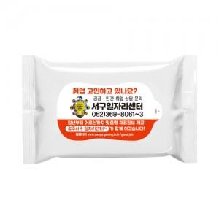

【상세/제작정보】 | <p><span style="font-size: 14pt;">※ 10매 한카톤 360개 / 20매 한카톤 200개</span></p><p><span style="font-size: 14pt;">&nbsp;</span></p><p><span style="font-size: 14pt;">※ 1,000개 단위로 제작 되기에 천 단위가 아닌 경우 라벨인쇄 로쓰비 발생 됩니다.</span></p><div></div>

【인쇄/포장옵션】 | 스티커 / 포장불가능

【공급단가】 | 수량 | 1,000~ | 3,000~ | 5,000~ | 10,000~ | 30,000~
*VAT별도 | 10매 | 180원 | 170원 | 160원 | 150원 | 140원
 | 15매 | 250원 | 230원 | 220원 | 210원 | 200원
 | 20매 | 290원 | 270원 | 260원 | 250원 | 240원

【상품 URL】 | https://www.synergygift.co.kr:443/src/goods_detail.php?gdno=26587

